A2Geometrie
Ergebnis der Bestandsdatenermittlung für den Austausch von Aufzügen - Geometrie

Lichte Schachtabmessungen (in mm)

Schachtbreite BS
Schachttiefe TS
Schachtgrubentiefe HSG
Schachtkopfhöhe HSK
Förderhöhe HF
Schachthöhe gesamt (HSG+HF+HSK)

Haltestellen
Haltestelle 1.1
Türhöhe HT roh
Türbreite BT roh
Haltestelle 1.2
Türhöhe HT roh
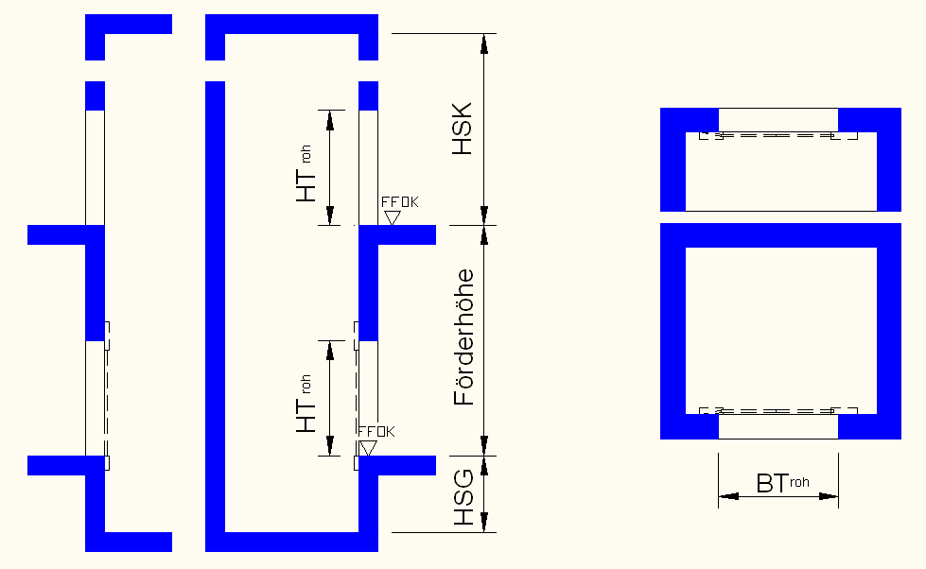
Türbreite BT roh
Haltestelle 2.1
Türhöhe HT roh
Türbreite BT roh
Haltestelle 2.2
Türhöhe HT roh
Türbreite BT roh

Systemmaße Schacht (in mm)

a
b
c
d1
d2

Externe Geometrie (in mm)
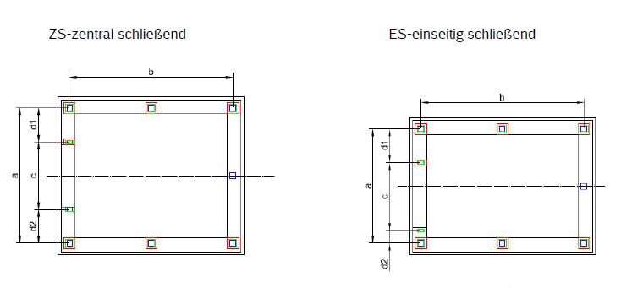
Maschinenraum
Lichte Breite
Lichte Höhe
Lichte Tiefe

